상품제안서
친환경 에코백 (w37xh37x10) 아이보리색상 | 상품코드: F23323

 |  |  |  |  |  |  | 02-412-0044 | www.easy1.co.kr
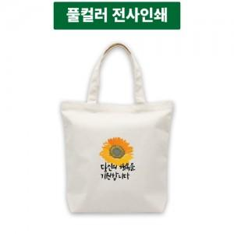

【상세/제작정보】 | <p>인쇄단가 문의 부탁드립니다.</p>

【인쇄/포장옵션】 | 풀칼라 / OPP(비닐)

【공급단가】 | 수량 | 200~ | 500~ | 1,000~ | 3,000~ | 5,000~
*VAT별도 | 단가 | 2,240원 | 2,160원 | 2,080원 | 2,000원 | 1,920원

【상품 URL】 | http://www.easy1.co.kr/src/goods_detail.php?gdno=23323

